2018_02_data
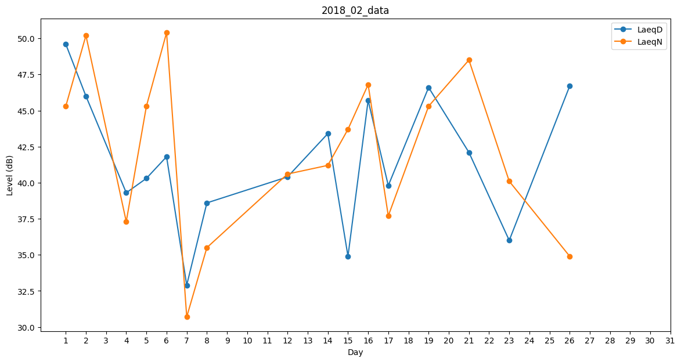
Day | LaeqD | LaeqN
1 | 49.6 | 45.3
2 | 46 | 50.2
3 | 0 | 0
4 | 39.3 | 37.3
5 | 40.3 | 45.3
6 | 41.8 | 50.4
7 | 32.9 | 30.7
8 | 38.6 | 35.5
9 | 32.5 | 0
10 | 40.9 | 0
11 | 0 | 45.8
12 | 40.4 | 40.6
13 | 44.2 | 0
14 | 43.4 | 41.2
15 | 34.9 | 43.7
16 | 45.7 | 46.8
17 | 39.8 | 37.7
18 | 0 | 35.7
19 | 46.6 | 45.3
20 | 0 | 39.3
21 | 42.1 | 48.5
22 | 44.6 | 0
23 | 36 | 40.1
24 | 36.6 | 0
25 | 0 | 0
26 | 46.7 | 34.9
27 | 40.6 | 0
28 | 39 | 0

